Estadísticas
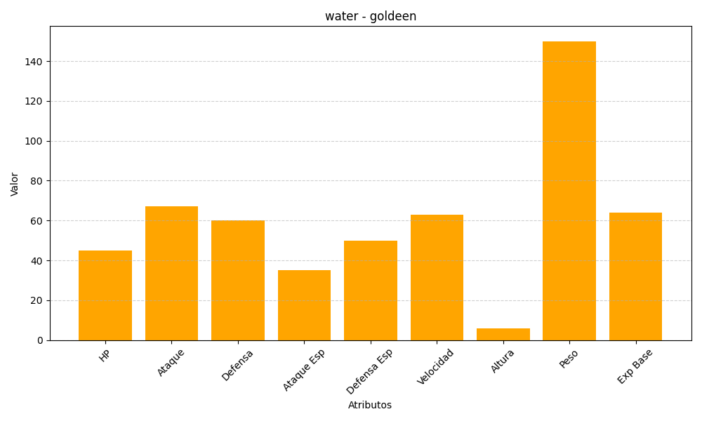
ID | Nombre | Tipo | HP | Ataque | Defensa | Ataque Especial | Defensa Especial | Velocidad | Altura | Peso | Experiencia Base
118 | goldeen | water | 45 | 67 | 60 | 35 | 50 | 63 | 6 | 150 | 64

